2019_06_data
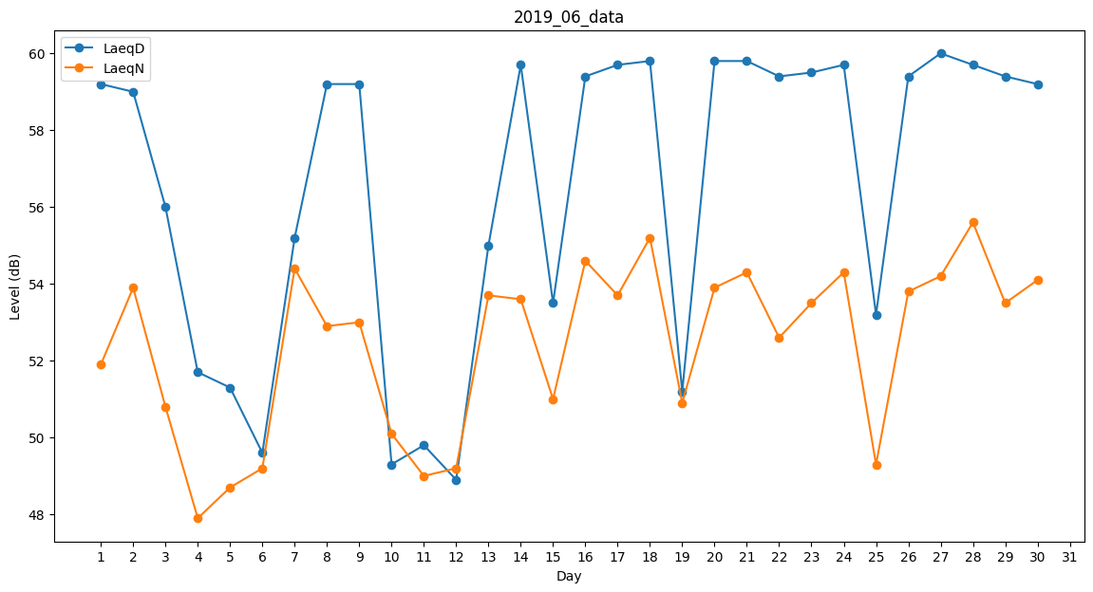
Day | LaeqD | LaeqN
1 | 59.2 | 51.9
2 | 59 | 53.9
3 | 56 | 50.8
4 | 51.7 | 47.9
5 | 51.3 | 48.7
6 | 49.6 | 49.2
7 | 55.2 | 54.4
8 | 59.2 | 52.9
9 | 59.2 | 53
10 | 49.3 | 50.1
11 | 49.8 | 49
12 | 48.9 | 49.2
13 | 55 | 53.7
14 | 59.7 | 53.6
15 | 53.5 | 51
16 | 59.4 | 54.6
17 | 59.7 | 53.7
18 | 59.8 | 55.2
19 | 51.2 | 50.9
20 | 59.8 | 53.9
21 | 59.8 | 54.3
22 | 59.4 | 52.6
23 | 59.5 | 53.5
24 | 59.7 | 54.3
25 | 53.2 | 49.3
26 | 59.4 | 53.8
27 | 60 | 54.2
28 | 59.7 | 55.6
29 | 59.4 | 53.5
30 | 59.2 | 54.1

